关系图
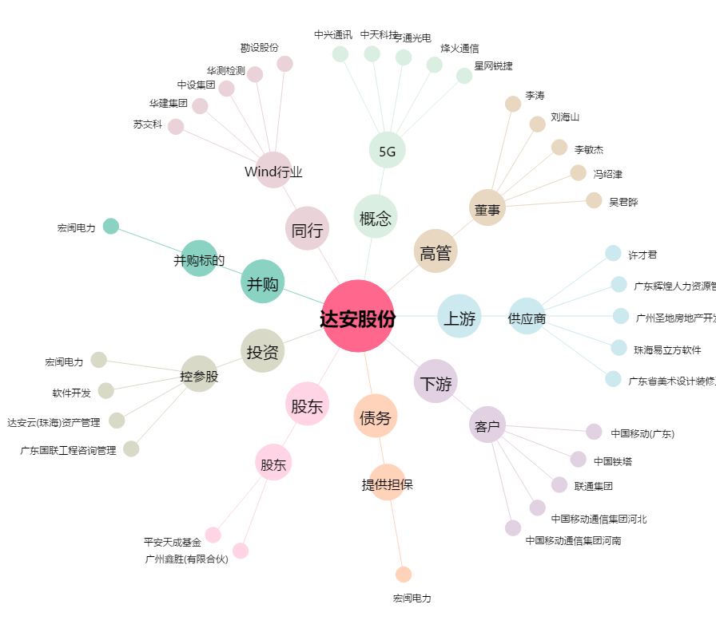
达安股份[300635.SZ] - 关系概览图

